İçindekiler
T.C. ENERJİ VE TABİİ KAYNAKLAR BAKANLIĞI
ENERJİ İŞLERİ GENEL MÜDÜRLÜĞÜ

 | ENERJİ İSTATİSTİK BÜLTENİ
 | SAYI: 718 / 2026 - 35.HAFTA

 | İÇİNDEKİLER

 | Özet
 | Tep Özeti
 | Akaryakıt
Enerjii İşleri Genel Müdürlüğü yayınıdır.

Haftalık veriler, günlük geçici verilerden oluşmaktadır.
Aylık ve yıllık hesaplamalar için günlük verilerin toplanması ile oluşturulan yıllık veriler ile kurumlar tarafından yayınlanan yıllık veriler arasında büyük farklar oluşabilmektedir.

Akaryakıt
Raporun Adı: | İl Bazında Akaryakıt Tüketimi
Hazırlayan: | EİGM
Kaynak: | EPDK | Ana Sayfa

 | Birim | 2026-08-16 | 2026-08-17 | 2026-08-18 | 2026-08-19 | 2026-08-20 | 2026-08-21 | 2026-08-22 | 2026-08-23 | Toplam | 2026 Kümülatif | %
Motorin Türleri | litre | 56,870,042 | 80,017,555 | 82,540,885 | 83,641,846 | 84,775,486 | 97,717,057 | 73,086,913 | - | 501,779,742 | 16,286,201,822 | 0.75
Benzin Türleri | litre | 27,458,618 | 26,557,567 | 25,494,007 | 26,062,232 | 26,751,875 | 29,701,606 | 30,798,600 | - | 165,365,886 | 5,328,674,959 | 0.25

* EPDK'dan günlük olarak gelen akaryakıt verileri ham verilerdir. Söz konusu veriler herhangi bir işlemden geçmediği için gerçek veriyi yansıtmayabilir. Son haftayı kapsayan Pazar gününe ait motorin ve benzin tüketimi verisi bir sonraki hafta girilmektedir.
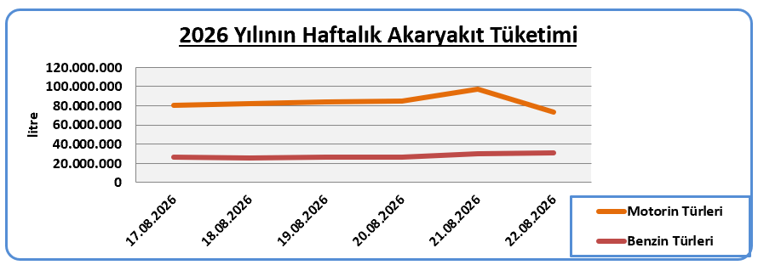

* EPDK'dan günlük olarak gelen akaryakıt verileri ham verilerdir. Söz konusu veriler herhangi bir işlemden geçmediği için gerçek veriyi yansıtmayabilir.

